სპეც ფეხსაცმელები
2023 წლის სატენდერო პოზიციები და რაოდენობები |  |  |  |  |  |  |  |  | ზომები
N | დასახელება | დამატებითი აღწერილობა | რ-ბა | განზ. | GWP | RWC | GST | SENG | 36 | 37 | 38 | 39 | 40 | 41 | 42 | 43 | 44 | 45 | 46 | 47 | 48
1 | სპეც. ფეხსაცმელი | EN ISO 20345 ან ANSI Z41-1; დაცვის ხარისხი S3. დაბალყელიანი სპეცფეხსაცმელი. ზედაპირი - წყალმედეგი ნატურალური ტყავი, რკინის დამცავი ცხვირით და რკინის დამცავი საქუსარით. რკინით დაცული ფრაგმენტები - რბილი, გასქელებული. ენა - წყალგამძელ ტყავი; სარჩული - არამოქსოვილი, სუნთქვადი. ძირი - ორმაგი პოლიურეთანი გახვრეტის საწინააღმდეგო ფრაგმენტით (მაგ. მეტალის), მოცურების საწინააღმდეგო, ზეთის, ბენზინის და ქიმიური გამძლე, ანტისტატიკური. ქუსლი - ამორტიზებული. ფეხსაცმელი თასმებზე; ზაფხულისათვის. | 2,088 | წყვილი | 1839 | 202 | 41 | 6 | 5 | 3 | 2 | 12 | 107 | 306 | 624 | 598 | 256 | 120 | 49 | 4 | 2 | 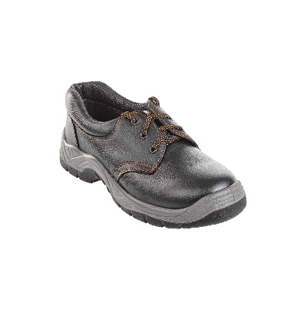
2 | შემდუღებლის სპეც. ფეხსაცმელი | შემდუღებელის სპეცფეხსაცმელი EN ISO 20345: 2011 S3 შემდუღებელთათვის, სპეციალური ტყავის საფარით ნაპერწკლებისგან დასაცავად, სწრაფი გახსნის ფუნქციით და 300 ⁰C-მდე მედეგი ძირი. შეკერილი ცეცხლგამძლე ძაფით, კომპოზიტური ენით და შუა ძირით. ტყავის წყალგამძლე ზედაპირით. დაბალი ყელით | 59 | წყვილი | 54 | 4 | 1 | 0 | 0 | 0 | 0 | 0 | 2 | 11 | 21 | 15 | 6 | 3 | 1 | 0 | 0

